2
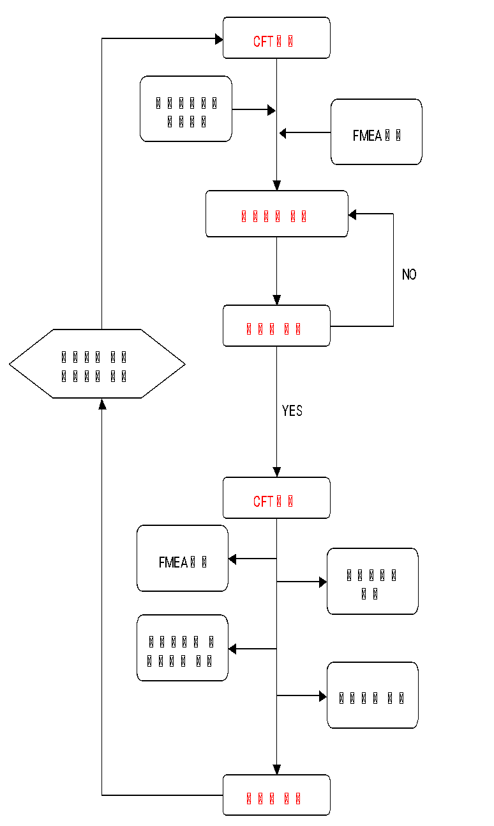
CTQ 관리 지침 |  |  |  |  |  |  | 문서 번호 | MI-0802
 |  |  |  |  |  |  | 쪽 | 1
제정 일자 |  | 2025.05.28 | 개정 번호 | 1 | 개정 일자 | 2025.05.28 | 시행일자 | #VALUE!

1. 용어의 정의
제품 및 공정특성 중의 일부 중요한 특성들은 그것들의 지나친 산포가 제품의 안전, 정부규정의 준수,
장착성, 기능, 외관 또는 후속 제조품질에 영향을 미치게 되므로 특별한 관리가 요구된다.
이러한 특별관리를 요하는 제품 및 공정의 중요 특성을 특별특성이라 한다.
-핵심특성:고객 제품의 안전성을 심각하게 위협할 수 있는 특성
-주요특성: KPC(Key Product Characteristics) :
기능,외관,장착성에 관련하여 제품 및 공정에서 특별히 관리 해야 되는제품 특성
-KCC(Key Control Characteristics): KPC를만족시키기위해서공정에서 특별히관리 해야하는 공정특성
(조건:온도,습도,압력,속도등)
-중요공정:SC(Significant Characteristics) - 공급자에 의한 선정 또는 품질문제가
지속적으로 발생 하거나, 공정능력(Ppk)이 1.33이하 또는 공정 신뢰성이 확보되지 않는 공정을 말한다.
- 당사에서는 특별특성으로 <KC>, ◆ 로 표시한다.

2.책임과 권한
2.1 품질팀
2.1.1 설계단계 CFT구성 및 회의 주관
2.1.2 제품특성 파악 및 관리방안 수립
2.1.3 공정설계 단계에서 CFT 구성 및 회의 주관
2.1.4 제품특성 및 공정특성에 따른 특별특성 항목 선정
2.1.5 FMEA, 관리계획서, 작업표준서 등 관련공정에 표기
2.1.6 검사기준서에 특별특성 표기
2.1.7 해당공정 작업자 자격부여 및 관리
2.2 제조팀
2.2.1 해당공정 작업자 교육 및 자격 부여
2.2.2 특별특성 관리지침에 따른 공정 관리

3. 업무 절차
3.1 선정 기준
3.1.1 PL사례 또는 불량 발생 빈도가 높은 공정 및 작성
(단, 불량 발생 빈도가 높은 공정 중 CFT 회의를 거쳐 선정한다)
3.1.2 후공정 품질에 영향을 미치는 특성
3.2 선정절차
특별특성의 선정은 개발 각 단계에서 파악된 제품 및 공정특성과 그 결과물을
기준으로 KPC와 KCC를 선정한다

3.3 식별기호 및 관련문서 표기
3.3.1 특별특성으로 지정된 제품 및 공정특성에 대해서는 다른 특성과 구별이
되도록 다음과 같은 식별 기호로 구분 한다.
당사에서는 특별특성으로 <KC>, ◆ 로 표시한다.
3.3.2 특별특성으로 지정된 항목에 대한 관련 문서 : FMEA,관리계획서,작업표준서,검사표준서,작업공법서,
검사기준서 각종 연계된 문서에는 동일한 기호로 표시한다.
3.3.3 중요 공정은 품질문제가 지속적으로 발생하거나, 공정능력(Ppk)이 1.33이하
또는 공정 신뢰성이 확보되지 않는 공정으로 CFT 회의를 거쳐 지정하고
동일한 기호로 표시한다.
3.4 관리 방법
3.4.1 특별특성으로 지정된 제품 및 공정의 특성이 계량치 DATA인 경우
통계적 기법을 사용하여 X-R관리도,공정능력 분석을 통해 공정을 관리 한다.
(단, 특성상 관리방법이 어려울 경우 CFT를 통해 다양한 QC기법으로 관리할 수 있다.)
3.4.2 특별특성으로 지정된 제품 및 공정의 특성이 계수치 DATA인 경우
전수검사 또는 체크시트, 관리도 등 QC기법을 통해 품질 변화의 추이를 관리한다.
3.4.3 지정된 공정의 작업자는 특별특성 자격을 부여하며 GAGE R&R을 실시한다.
3.4.4 특별특성 공정의 작업자 변경이 있을 경우 작업자 변경 관리 대장에 기록하고 현장 관리자는 표준에
의한 작업이 가능할 때까지 관리 감독한다.
3.4.5 중요공정으로 지정되면 CFT회의를 거쳐 관리방법을 결정한다.
(중요공정은 FMEA, 관리계획서,작업표준에 반영하여 지속적으로 관리한다)
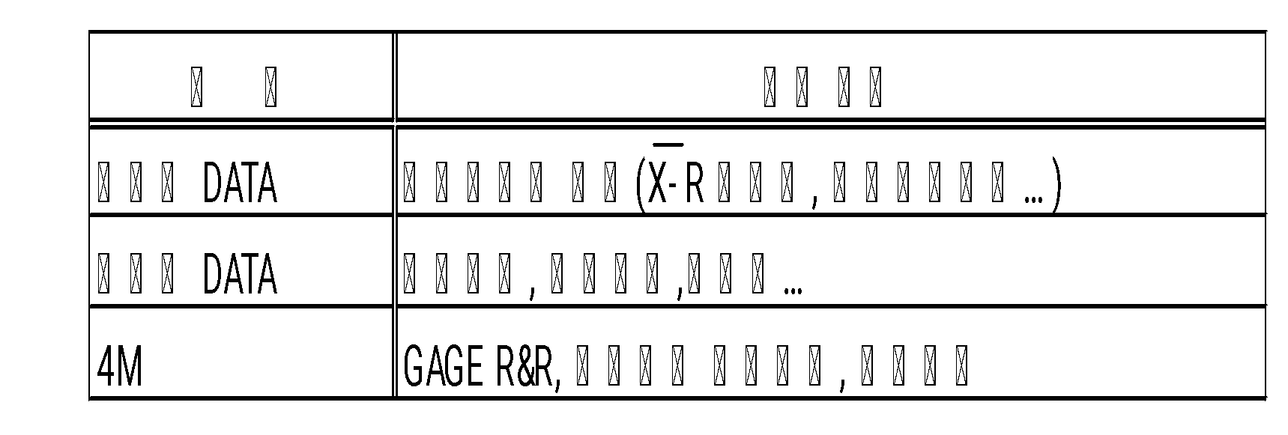

3.5 특별 특성의 변경
3.5.1 선정기준에 따른 변경사항 발생시.
3.5.2 설계변경에 따른 특성치가 소멸시.
3.5.3 현재 공정관리가 최적화되어 있고 공정능력이 2이상 지속적으로 관리 될 때.
(단, 3.5.3항 중 CFT에서 지속적으로 관리되어야 한다고 판단 하는경우는 제외 함.)

4. 관련기록
 | 특별특성 관리 LIST

(특별특성 선정 Flow)

